ฝายชลขันธ์
 | โครงการสอบเทียบอาคารชลประทาน
 | สำนักบริหารจัดการน้ำและอุทกวิทยา กรมชลประทาน
 | (งบประมาณเงินทุนหมุนเวียนเพื่อการชลประทาน ปี 2554)

1 | ข้อมูลทางกายภาพ
 | 1.1 ข้อมูลระบบส่งน้ำที่ตั้งของอาคาร
 | - ข้อมูลทั่วไปของอาคาร |  | ปตร.ปากคลองส่งน้ำฝั่งซ้าย ฝายชลขันธ์พินิจ |  |  |  | อาคาร
 | - โครงการ |  | โครงการชลประทานลำพูน
 | - ตำแหน่งที่ตั้ง กม. |  | 0+000 |  |  | คลองสายใหญ่
 | อำเภอ |  | สารภี |  |  | จังหวัด | เชียงใหม่
 | - พิกัด |  | N 2066500 |  | E 499000
 | - ลักษณะคลอง |  | ÿ คลองดิน |  | ÿ คลอดดาดคอนกรีต

 | 1.2 ข้อมูลอาคาร
 | - ชื่ออาคาร
 | - ประเภทบาน ÿ ประตูระบายน้ำบานตรง (Sluice gate) |  |  |  |  | 4 | บาน
 |  |  | ขนาดบาน | กว้าง |  | 2.00 | เมตร
 |  |  |  | สูง |  | - | เมตร
 | - ระดับพื้น Inlet |  |  |  |  | - | เมตร (ร.ท.ก.)
 | - ระดับพื้น Outlet |  |  |  |  | - | เมตร (ร.ท.ก.)
 | - ระดับพื้นธรณีอาคาร |  |  |  |  | 257.40 | เมตร (ร.ท.ก.)
 | - ปริมาณน้ำไหลผ่านสูงสุด |  |  |  |  | - | ลูกบาศก์เมตร/วินาที
 | - รัศมีความโค้งของบาน (สำหรับบานโค้ง) |  |  |  |  | - | เมตร

 | 1.3 รูปภาพอาคารชลประทาน
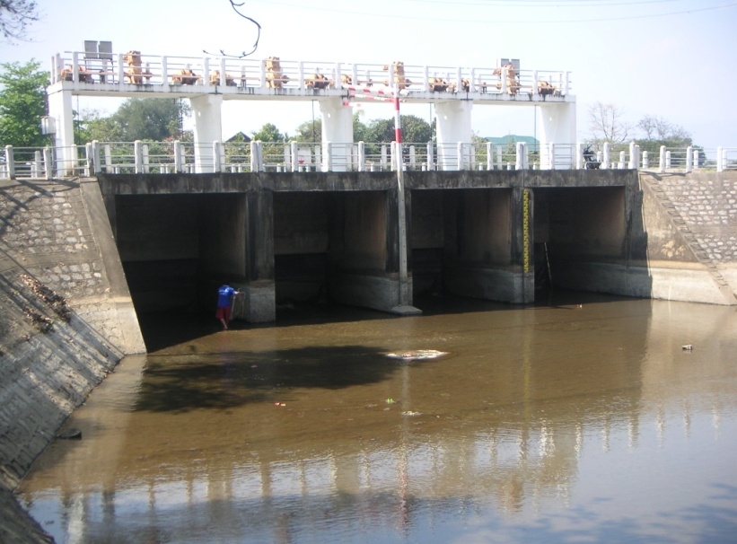

2 | ข้อมูลการสอบเทียบอาคารชลประทาน
 | ÿ ประตูระบายน้ำบานตรง (Sluice gate)
 | ÿ การไหลแบบอิสระ (Free flow)
 | สูตรการคำนวนสอบเทียบอาคาร

 | เมื่อ | Q = ปริมาณน้ำผ่านอาคาร (ลบ.ม./วินาที)
 |  | C = สัมประสิทธิ์ปริมาณน้ำเมื่อการไหลเป็นแบบอิสระ
 |  | L = ความกว้างของช่องประตูระบาย (เมตร)
 |  | Go = การเปิดบาน (เมตร)
 |  | H = ระดับน้ำด้านหน้าประตู - ระดับน้ำด้านท้ายประตู (เมตร)
 |  | g = ความเร่งเนื่องจากแรงโน้มถ่วง (เมตร/วินาที)

ที่ | ระดับน้ำ | ระดับ | H |  | ระยะเปิดบาน | Q | H/Go | Cd
 | ด้านเหนือน้ำ | ธรณี |  |  | (Go)
 | ม.(รทก./รสม.) | ม.(รทก./รสม.) |  |  | ม. | ลบ.ม./วินาที
1 | 260.25 | 257.40 | 2.85 | 7.4778 | 0.05 | 2.940 | 57.000 | 0.983
2 | 260.25 | 257.40 | 2.85 | 7.4778 | 0.05 | 2.940 | 57.000 | 0.983
3 | 260.25 | 257.40 | 2.85 | 7.4778 | 0.15 | 5.124 | 19.000 | 0.571
4 | 260.25 | 257.40 | 2.85 | 7.4778 | 0.15 | 5.120 | 19.000 | 0.571
5 | 260.22 | 257.40 | 2.82 | 7.4383 | 0.15 | 4.751 | 18.800 | 0.532
6 | 260.22 | 257.40 | 2.82 | 7.4383 | 0.15 | 4.751 | 18.800 | 0.532
7 | 260.19 | 257.40 | 2.79 | 7.3986 | 0.08 | 4.266 | 34.875 | 0.901
8 | 260.18 | 257.40 | 2.78 | 7.3854 | 0.05 | 3.062 | 55.600 | 1.037
9 | 260.15 | 257.40 | 2.75 | 7.3454 | 0.15 | 4.955 | 18.333 | 0.562
10 | 260.15 | 257.40 | 2.75 | 7.3454 | 0.18 | 5.890 | 15.278 | 0.557
11 | 260.10 | 257.40 | 2.70 | 7.2783 | 0.19 | 6.025 | 14.211 | 0.545
12 | 260.05 | 257.40 | 2.65 | 7.2106 | 0.20 | 6.498 | 13.250 | 0.563
13 | 260.05 | 257.40 | 2.65 | 7.2106 | 0.25 | 6.766 | 10.600 | 0.469
14 | 260.05 | 257.40 | 2.65 | 7.2106 | 0.30 | 7.246 | 8.833 | 0.419
15 | 260.05 | 257.40 | 2.65 | 7.2106 | 0.35 | 7.385 | 7.571 | 0.366
16 | 260.05 | 257.40 | 2.65 | 7.2106 | 0.40 | 7.591 | 6.625 | 0.329
17 | 259.95 | 257.40 | 2.55 | 7.0733 | 0.45 | 8.845 | 5.667 | 0.347
18 | 259.95 | 257.40 | 2.55 | 7.0733 | 0.50 | 8.553 | 5.100 | 0.302
19 | 259.95 | 257.40 | 2.55 | 7.0733 | 0.55 | 8.553 | 4.636 | 0.275
20 | 259.95 | 257.40 | 2.55 | 7.0733 | 0.60 | 8.851 | 4.250 | 0.261
21 | 259.95 | 257.40 | 2.55 | 7.0733 | 0.65 | 9.117 | 3.923 | 0.248
22 | 260.26 | 257.40 | 2.86 | 7.4909 | 0.13 | 4.990 | 22.000 | 0.641

สอบเทียบอาคารปตร.ปากคลองส่งน้ำฝั่งซ้าย ฝายชลขันธ์พินิจ โครงการ ชลประทานลำพูน

3 | ข้อมูลการเปิดบานในระดับต่างๆ

ที่ | ระดับน้ำ | ระดับธรณี | H | ระยะเปิดบาน | H/Go | Cd | ปริมาณน้ำไหลผ่าน
 | ด้านเหนือน้ำ |  |  | (Go)
 | ม.(รทก./รสม.) | ม.(รทก./รสม.) |  | ม. |  |  | ลบ.ม./วินาที
1 | 260.25 | 257.40 | 2.85 | 0.05 | 57.000 | 1.060 | 3.1706
2 | 260.25 | 257.40 | 2.85 | 0.05 | 57.000 | 1.060 | 3.1706
3 | 260.25 | 257.40 | 2.85 | 0.15 | 19.000 | 0.543 | 4.8743
4 | 260.25 | 257.40 | 2.85 | 0.15 | 19.000 | 0.543 | 4.8743
5 | 260.22 | 257.40 | 2.82 | 0.15 | 18.800 | 0.540 | 4.8243
6 | 260.22 | 257.40 | 2.82 | 0.15 | 18.800 | 0.540 | 4.8243
7 | 260.19 | 257.40 | 2.79 | 0.08 | 34.875 | 0.759 | 3.5944
8 | 260.18 | 257.40 | 2.78 | 0.05 | 55.600 | 1.041 | 3.0751
9 | 260.15 | 257.40 | 2.75 | 0.15 | 18.333 | 0.534 | 4.7081
10 | 260.15 | 257.40 | 2.75 | 0.18 | 15.278 | 0.493 | 5.2102
11 | 260.10 | 257.40 | 2.70 | 0.19 | 14.211 | 0.478 | 5.2888
12 | 260.05 | 257.40 | 2.65 | 0.20 | 13.250 | 0.465 | 5.3647
13 | 260.05 | 257.40 | 2.65 | 0.25 | 10.600 | 0.429 | 6.1861
14 | 260.05 | 257.40 | 2.65 | 0.30 | 8.833 | 0.405 | 7.0076
15 | 260.05 | 257.40 | 2.65 | 0.35 | 7.571 | 0.388 | 7.8290
16 | 260.05 | 257.40 | 2.65 | 0.40 | 6.625 | 0.375 | 8.6504
17 | 259.95 | 257.40 | 2.55 | 0.45 | 5.667 | 0.362 | 9.2145
18 | 259.95 | 257.40 | 2.55 | 0.50 | 5.100 | 0.354 | 10.0203
19 | 259.95 | 257.40 | 2.55 | 0.55 | 4.636 | 0.348 | 10.8260
20 | 259.95 | 257.40 | 2.55 | 0.60 | 4.250 | 0.343 | 11.6318
21 | 259.95 | 257.40 | 2.55 | 0.65 | 3.923 | 0.338 | 12.4376
22 | 260.26 | 257.40 | 2.86 | 0.13 | 22.000 | 0.584 | 4.5497

หมายเหตุ สามารถนำไปใช้คำนวณในการยกบานระบายที่ระดับต่างๆ โดยป้อนข้อมูลระดับด้านเหนือน้ำและระดับที่ต้องการยกบาน
 | จะสามารถทราบปริมาณน้ำไหลผ่านอาคารได้ (กรอกข้อมูลในช่องว่างเท่านั้น ยกเว้นช่องสีทึบ)

